1. Puestos Operativos
 |  | ACTIU BERBEGAL Y FORMAS, S.A. |  | Fecha: | 2018-01-31
 |  | PARQUE TECNOLOGICO Actiu |  | Cliente:
 |  | AUTOVIA CV.80 - SALIDA ONIL-CASTALLA |  | Proyecto: | AMAZON BARCELONA
 |  | P.O.BOX, 11 |  | Referencia: | Archivo de Referencias - CASTELLANA 81
 |  | C.P. 03420 |  | Direccion de Entrega:
 |  | Castalla (ALICANTE) |  | Persona de Contacto:
 |  | ESPAÑA |  | Telefono:
 |  |  |  | email:
 |  |  |  |  |  |  |  |  |  | Unidades |  | Neto Partida | Importe

 |  |  |  |  |  |  | % Dto1 | % Dto2 | Neto Pedido
CASTELLANA 81 - PUESTOS OPERATIVOS

 | COSTILLA CENTRAL ARMARIOS L 8.40 ml |  |  |  |  |  |  |  |  | 7 | x | 1,561.03 € | 10,927.22 €
 | Formado por : |  | Acabado | Ud | Ref. | PV |  |  |  | Imagen:
 | modulo spine central, 168x40x71'5, acabado melamina Egger verde fiordo, puerta superior abatible, puertas correderas, pasacables incluido |  | Pdt. Confirmar | 5 | ESP 61928 | 782.00 | 40% | 34% | 10,838.52 €
 | totem subida de cables interior de chapa |  | Pdt. Confirmar | 1 | ESP 61928 | 32.00 | 40% | 34% | 88.70 € | 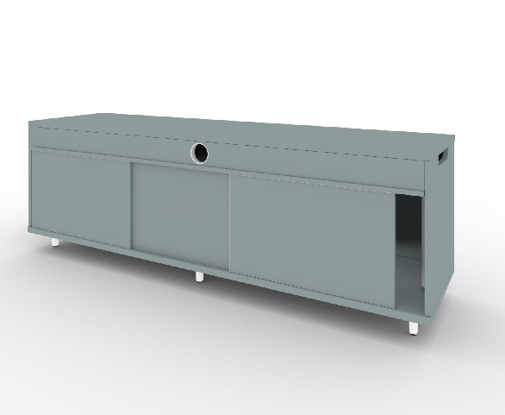

 | COSTILLA CENTRAL ARMARIOS L.5.00 ml |  |  |  |  |  |  |  |  | 16 | x | 941.69 € | 15,067.01 €
 | Formado por : |  | Acabado | Ud | Ref. | PV |  |  |  | Imagen:
 | modulo spine central, 168x40x71'5, acabado melamina Egger verde fiordo, puerta superior abatible, puertas correderas, pasacables incluido |  | Pdt. Confirmar | 3 | ESP 61928 | 782.00 | 40% | 34% | 14,864.26 €
 | totem subida de cables interior de chapa |  | Pdt. Confirmar | 1 | ESP 61928 | 32.00 | 40% | 34% | 202.75 €

 | POOL 2 (formado por un único tablero de 1400x1600) |  |  |  |  |  |  |  |  | 25 | x | 274.03 € | 6,850.80 €
 | Formado por : |  | Acabado | Ud | Ref. | PV |  |  |  | Imagen:
 | twist bench 2 personas, 140x160, apoyo a spine, estructura negro, tablero melamina acacia, tablero unico, canto redondeado, salida M |  | Pdt. Confirmar | 1 | ESP 61924 | 601.00 | 40% | 34% | 5,949.90 €
 | c.ele.v.pro, 124x42x6.5, mesas centrales progresion mesas-140, 6892, chapa negra |  | Pdt. Confirmar | 1 | 68928 | 91.00 | 40% | 34% | 900.90 € | 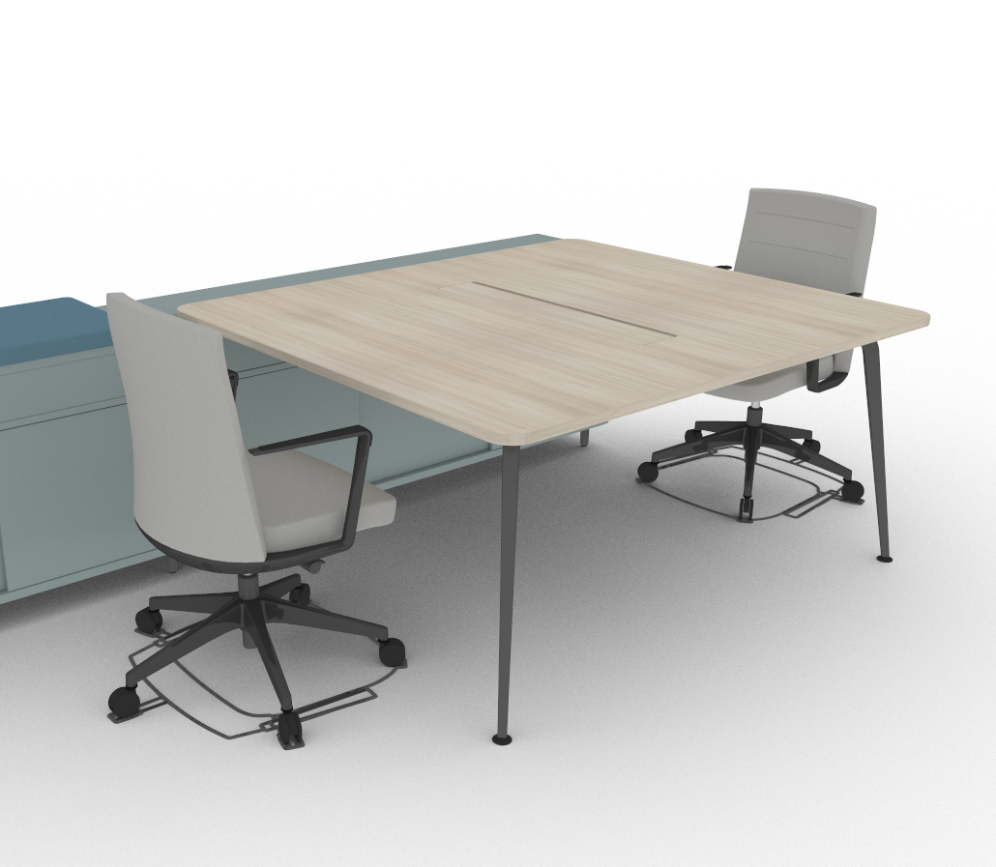

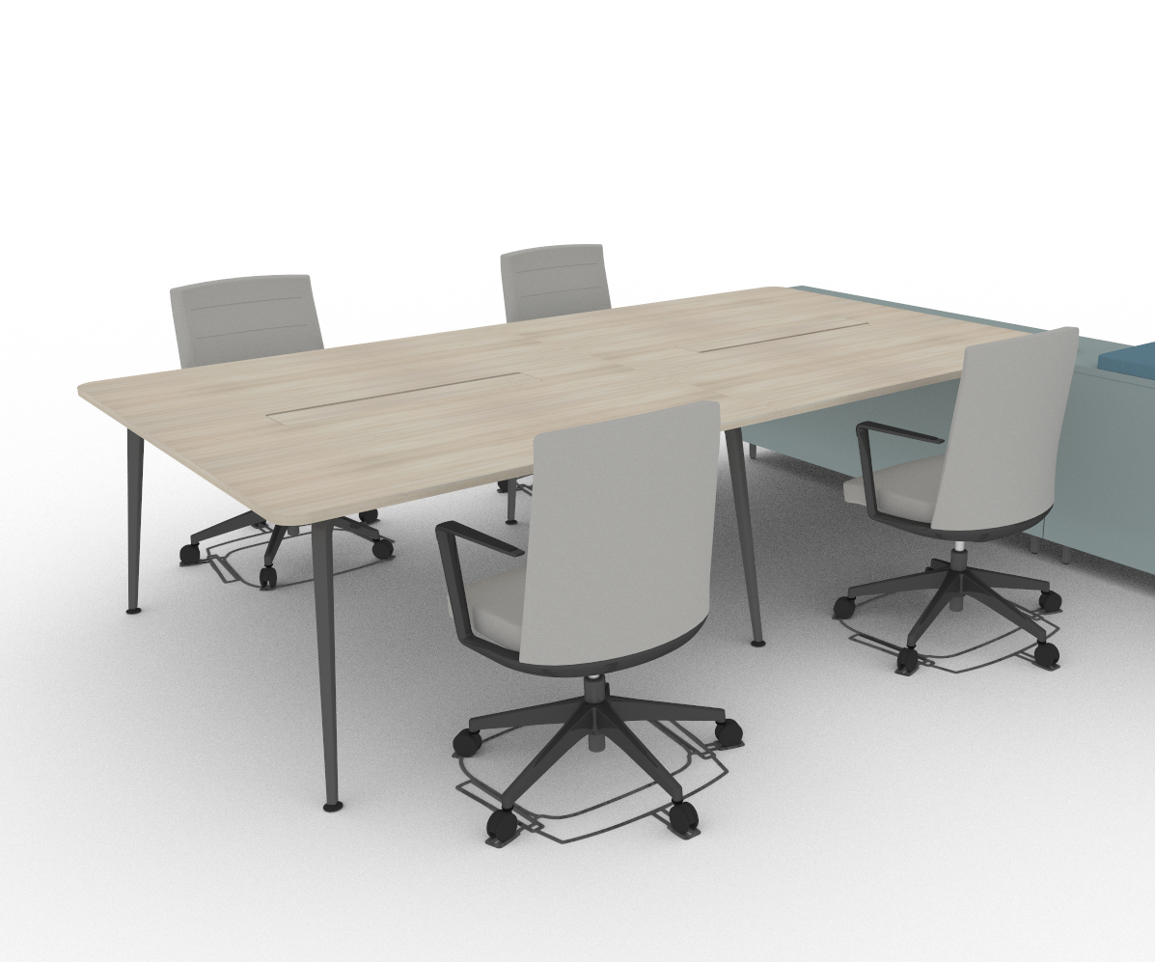
 | POOL 4 (formado por dos tableros de 1400x1600) |  |  |  |  |  |  |  |  | 29 | x | 540.54 € | 15,675.66 €
 | Formado por : |  | Acabado | Ud | Ref. | PV |  |  |  | Imagen:
 | twist bench 4 personas, 280x160, apoyo a spine, estructura negro, tablero melamina acacia, tablero unico, canto redondeado, salida M |  | Pdt. Confirmar | 1 | ESP 61911 | 1,190.00 | 40% | 34% | 13,665.96 €
 | c.ele.v.pro, 124x42x6.5, mesas centrales progresion mesas-140, 6892, chapa negra |  | Pdt. Confirmar | 1 | 68928 | 91.00 | 40% | 34% | 1,045.04 €
 | c.ele.v.pro, 104x42x6.5, mesas-160, 6890, chapa negro |  | Pdt. Confirmar | 1 | 68908 | 84.00 | 40% | 34% | 964.66 €

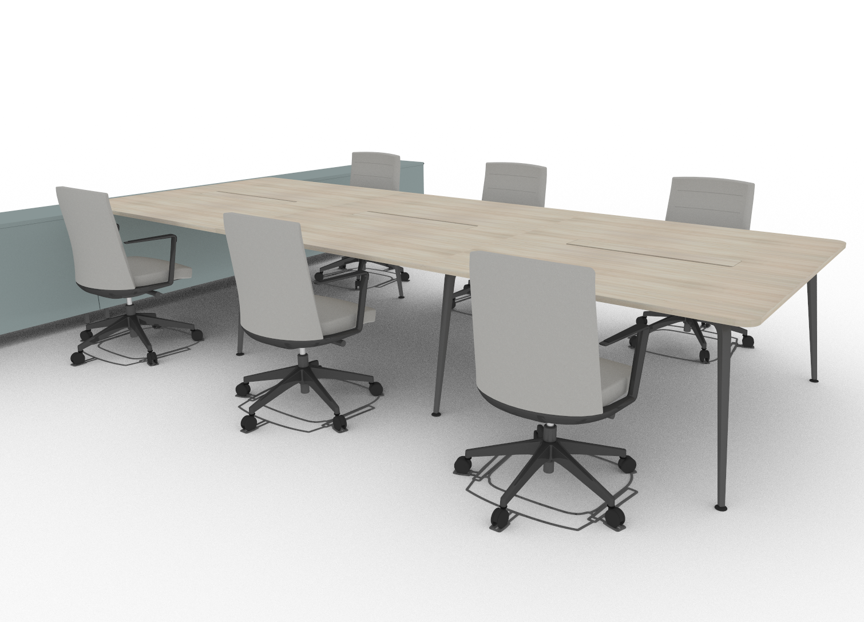
 | POOL 6 (formado por mesas individuales de 1.40x0.80) |  |  |  |  |  |  |  |  | 24 | x | 803.09 € | 19,274.11 €
 | Formado por : |  | Acabado | Ud | Ref. | PV |  |  |  | Imagen:
 | twist bench 6 personas, 420x160, apoyo a spine, estructura negro, tablero melamina acacia, tablero unico, canto redondeado, salida M |  | Pdt. Confirmar | 1 | ESP 61911 | 1,190.00 | 40% | 34% | 11,309.76 €
 | mesa de progresion para 2 personas, 140x160, estructura negro, tablero melamina acacia, tablero unico, canto redondeado, salida M |  | Pdt. Confirmar | 1 | ESP 61922 | 572.00 | 40% | 34% | 5,436.29 €
 | c.ele.v.pro, 124x42x6.5, mesas centrales progresion mesas-140, 6892, chapa negra |  | Pdt. Confirmar | 2 | 68928 | 91.00 | 40% | 34% | 1,729.73 €
 | c.ele.v.pro, 104x42x6.5, mesas-160, 6890, chapa negro |  | Pdt. Confirmar | 1 | 68908 | 84.00 | 40% | 34% | 798.34 €

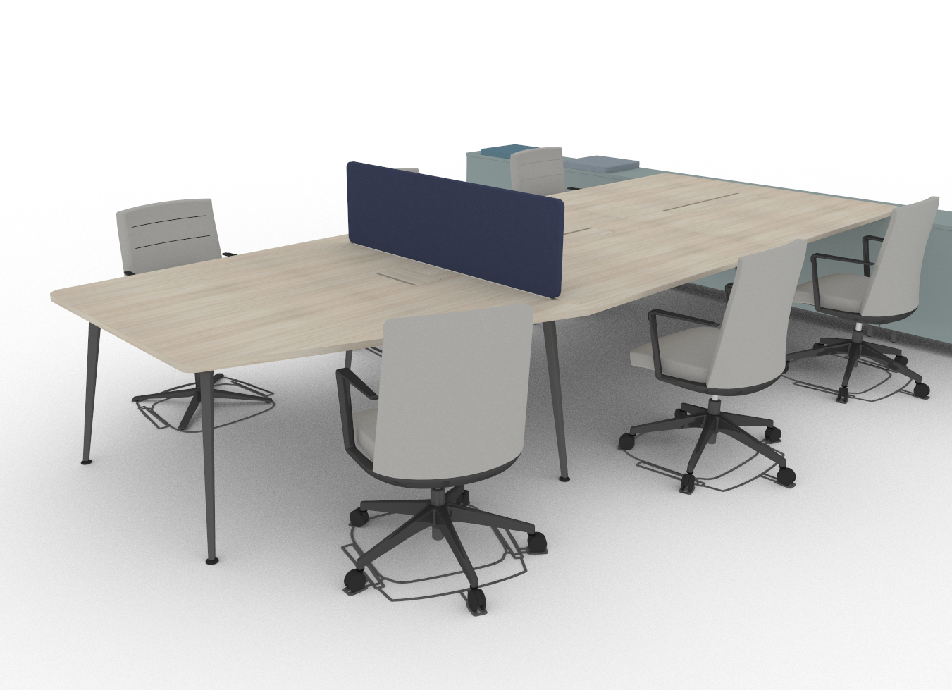
 | MESA CON SEPARADOR PARA CARGO SUPERIOR |  |  |  |  |  |  |  |  | 14 | x | 329.47 € | 4,612.61 €
 | Formado por : |  | Acabado | Ud | Ref. | PV |  |  |  | Imagen:
 | mesa diferenciada para cargo superior, forma angular, estructura negro, tablero melamina acacia, tablero unico, canto redondeado, salida de electrificacion |  | Pdt. Confirmar | 1 | ESP 61927 | 601.00 | 40% | 34% | 3,331.94 €
 | divisoria tapizada 150x38 |  | Pdt. Confirmar | 1 | dw451M-- | 164.00 | 40% | 34% | 909.22 €
 | acceso cableado y contenedor metalico 50x11x12, pack 1 unidad negra |  | ESP COLOR NEGRO | 1 | y990 | 67.00 | 40% | 34% | 371.45 €

 | BRAZO PANTALLA ORDENADOR |  |  |  |  |  |  |  |  | 328 | x | 107.64 € | 35,305.92 €
 | Formado por : |  | Acabado | Ud | Ref. | PV |  |  |  | Imagen:
 | brazo pantalla monitor human scale m2, con placa VESA de 100x100 |  | Pdt. Confirmar | 1 | 60859 | 107.64 |  |  | 35,305.92 € | 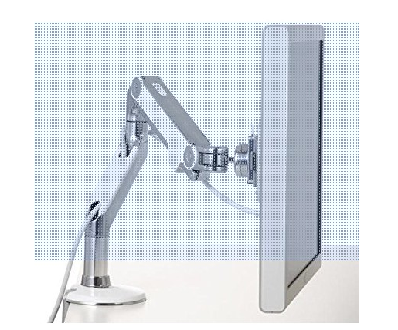

 | SILLA OPERATIVA |  |  |  |  |  |  |  |  | 328 | x | 205.92 € | 67,541.76 €
 | Formado por : |  | Acabado | Ud | Ref. | PV |  |  |  | Imagen:
 | sillon cron modelo sport, respaldo alto, con brazos, base aluminio pulido, brazo y estructura blanco, con termosellado, tapizado m melange |  | Pdt. Confirmar | 1 | CN2213M14 | 520.00 | 40% | 34% | 69,490.08 € | 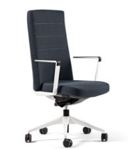

 |  |  |  |  |  |  |  |  |  |  |  | Total Proyecto | 175,255.09 €

 |  |  |  |  |  |  |  |  |  |  |  | Total Neto | 186,945.01 €
 |  |  |  |  |  |  |  |  |  |  |  | I.V.A 21% | 39,258.45 €
 |  |  |  |  |  |  |  |  |  |  |  | Total Presupuesto | 226,203.46 €

Partidas Opcionales

 | SILLA OPERATIVA |  |  |  |  |  |  |  |  | 328 | x | 241.56 € | 79,231.68 €
 | Formado por : |  | Acabado | Ud | Ref. | PV |  |  |  | Imagen:
 | tnk 500 con brazos, respaldo tapizado, base pulida, marco blanco, brazos negros, tapizado M melange |  | Pdt. Confirmar | 1 | A801M14 | 610.00 | 40% | 34% | 79,231.68 € | 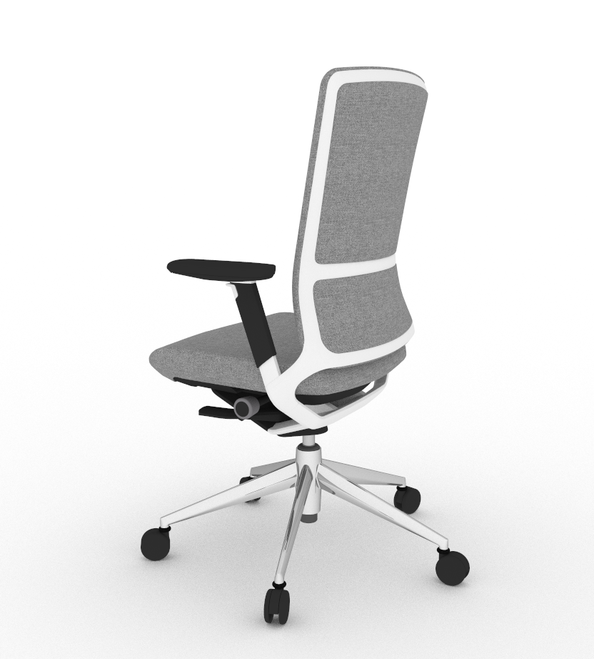

 | PACK DIVISORIAS COSTILLA CENTRAL |  |  |  |  |  |  |  |  | 1 | x | 245.92 € | 245.92 €
 | Formado por : |  | Acabado | Ud | Ref. | PV |  |  |  | Imagen:
 | pack de 5 divisorias especiales para colocar encima de modulo costilla central, una unidad de medida 62x24, una unidad de medida 25x29, tres unidades de medida 54x38, con espuma de espesor 5mm a cada lado, y espesor total de 30mm, perfil/ribete tubular de pvc expandido de 4mm, tapizado en tela "M" melange. |  | Pdt. Confirmar | 1 | ESP 62145 / 62143 / 62139 | 621.00 | 40% | 34% | 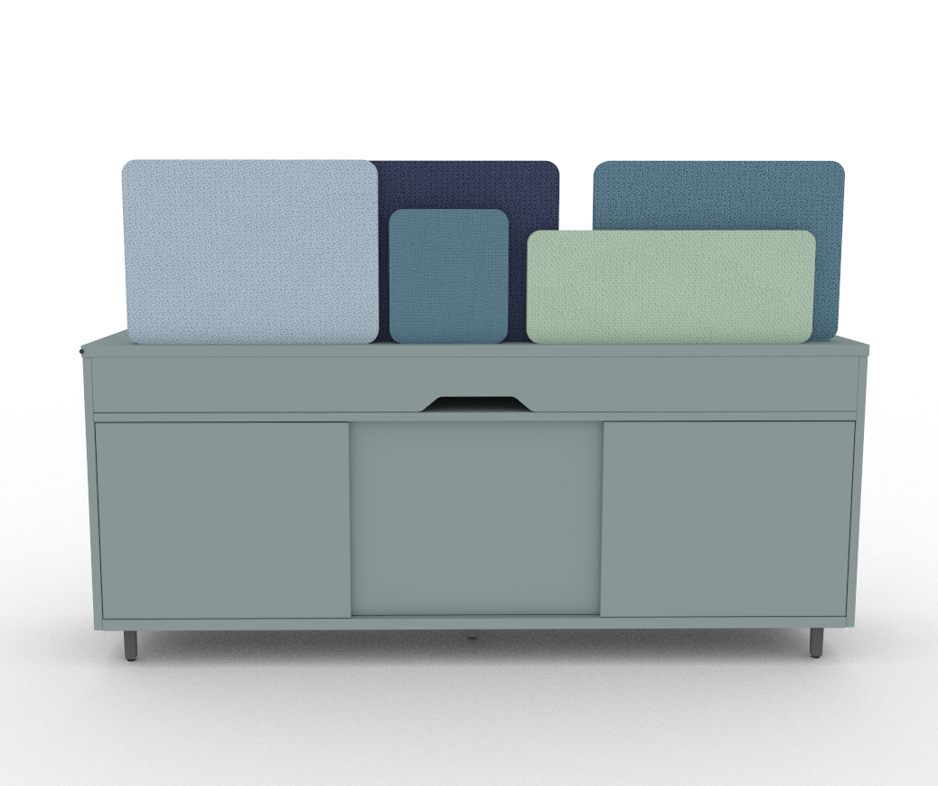 80,660.45 €

2. Reuniones Informales
 |  | ACTIU BERBEGAL Y FORMAS, S.A. |  | Fecha: | 2018-01-31
 |  | PARQUE TECNOLOGICO Actiu |  | Cliente:
 |  | AUTOVIA CV.80 - SALIDA ONIL-CASTALLA |  | Proyecto: | AMAZON BARCELONA
 |  | P.O.BOX, 11 |  | Referencia: | Archivo de Referencias - CASTELLANA 81
 |  | C.P. 03420 |  | Direccion de Entrega:
 |  | Castalla (ALICANTE) |  | Persona de Contacto:
 |  | ESPAÑA |  | Telefono:
 |  |  |  | email:
 |  |  |  |  |  |  |  |  |  | Unidades |  | Neto Partida | Importe

 |  |  |  |  |  |  | % Dto1 | % Dto2 | Neto Pedido
CASTELLANA 81 - REUNIONES INFORMALES

 | MESA REUNIONES 2 PAX Ø100 |  |  |  |  |  |  |  |  | 10 | x | 68.11 € | 681.12 €
 | Formado por : |  | Acabado | Ud | Ref. | PV |  |  |  | Imagen:
 | mesa tabula tar-20, altura 74, superficie redonda diámetro 100, estructura negro, melamina negro |  | Pdt. Confirmar | 1 | PC28808 | 172.00 | 40% | 34% | 681.12 € |  |  | 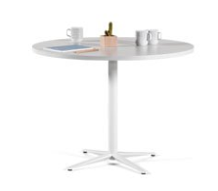

 | MESA REUNIONES 8 PAX 3.50 m h 0.74m |  |  |  |  |  |  |  |  | 2 | x | 846.65 € | 1,693.30 €
 | Formado por : |  | Acabado | Ud | Ref. | PV |  |  |  | Imagen:
 | mesa prisma, 350x90x74h, patas negro, tablero melamina negro, salida cableado tipo M con antihuella |  | Pdt. Confirmar | 1 | ESP 61934 | 1,943.00 | 40% | 34% | 1,538.86 € |  | 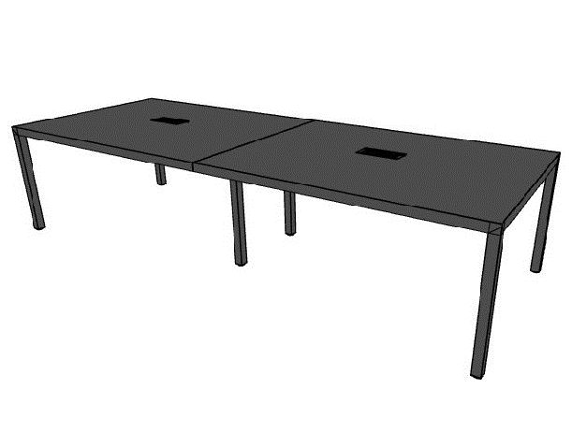
 | c.ele.v.pro, 124x42x6.5, mesas centrales progresion mesas-140, 6892, chapa negra |  | Pdt. Confirmar | 2 | 68928 | 91.00 | 40% | 34% | 144.14 €
 | subida electrificacion, negra |  | Pdt. Confirmar | 1 | 395258 | 13.00 | 40% | 34% | 10.30 €

 | MESA REUNIONES 8 PAX 3.50 m h 1.10m |  |  |  |  |  |  |  |  | 2 | x | 887.04 € | 1,774.08 €
 | Formado por : |  | Acabado | Ud | Ref. | PV |  |  |  | Imagen:
 | mesa prisma, 350x90x110h, patas negro, tablero melamina negro, salida cableado tipo M con antihuella |  | Pdt. Confirmar | 1 | 61937 | 2,045.00 | 40% | 34% | 1,619.64 € |  | 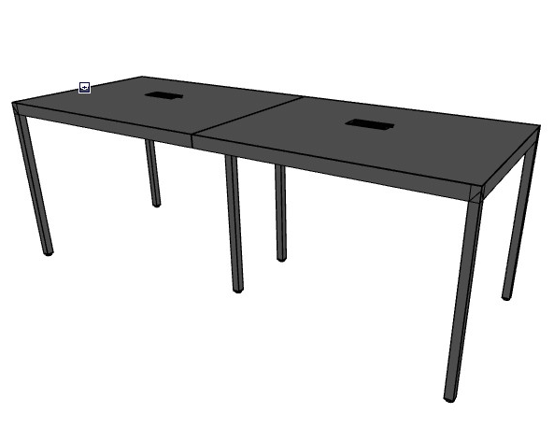
 | c.ele.v.pro, 124x42x6.5, mesas centrales progresion mesas-140, 6892, chapa negra |  | Pdt. Confirmar | 2 | 68928 | 91.00 | 40% | 34% | 144.14 €
 | subida electrificacion, negra |  | Pdt. Confirmar | 1 | 395258 | 13.00 | 40% | 34% | 10.30 €

 | BUTACA REUNIÓN INFORMAL |  |  |  |  |  |  |  |  | 28 | x | 188.10 € | 5,266.80 €
 | Formado por : |  | Acabado | Ud | Ref. | PV |  |  |  | Imagen:
 | sillon cron modelo sport, respaldo bajo, base cross, con brazos, base aluminio negro, brazos aluminio negro, con termosellado, m14 melange gris |  | Pdt. Confirmar | 1 | CN2418M14 | 475.00 | 40% | 34% | 5,266.80 € |  | 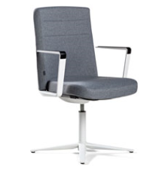

 | SILLA CONFIDENTE |  |  |  |  |  |  |  |  | 42 | x | 93.85 € | 3,941.78 €
 | Formado por : |  | Acabado | Ud | Ref. | PV |  |  |  | Imagen:
 | uma patas madera color negro, sin brazos, m14 melange gris |  | Pdt. Confirmar | 1 | UM208M14 | 237.00 | 40% | 34% | 3,941.78 € |  | 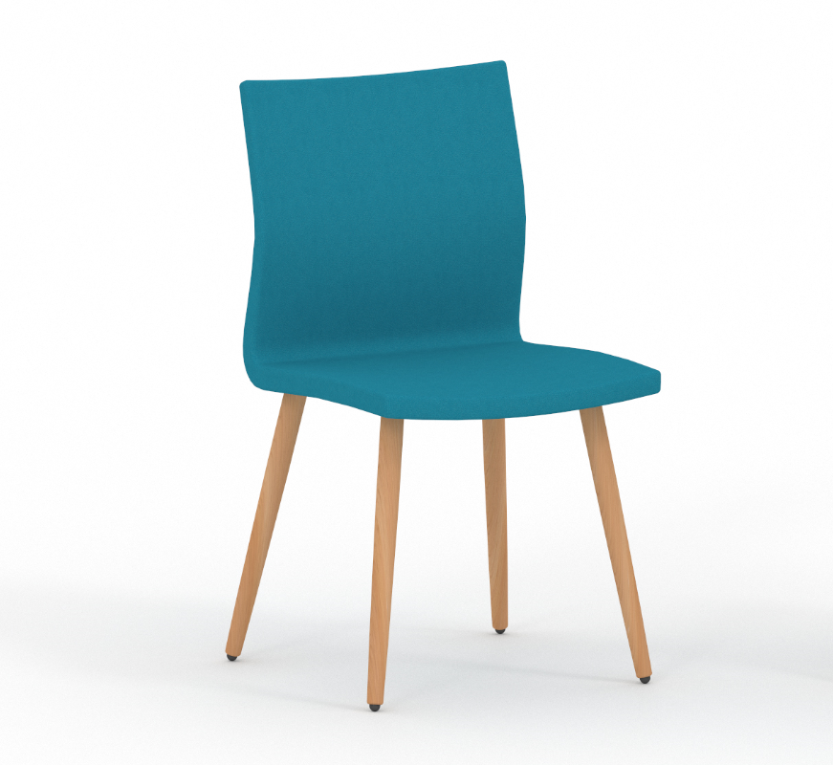

 | SOFÁ CON TRASERA |  |  |  |  |  |  |  |  | 24 | x | 636.37 € | 15,272.93 €
 | Formado por : |  | Acabado | Ud | Ref. | PV |  |  |  | Imagen:
 | estructura longo recta divisoria alta con asientos (2x1) 132x66, acabado negro, m75 step rojo señal, m23 melange rojo traffic |  | Pdt. Confirmar | 1 | LN2128M75M23 | 1,607.00 | 40% | 34% | 15,272.93 € |  | 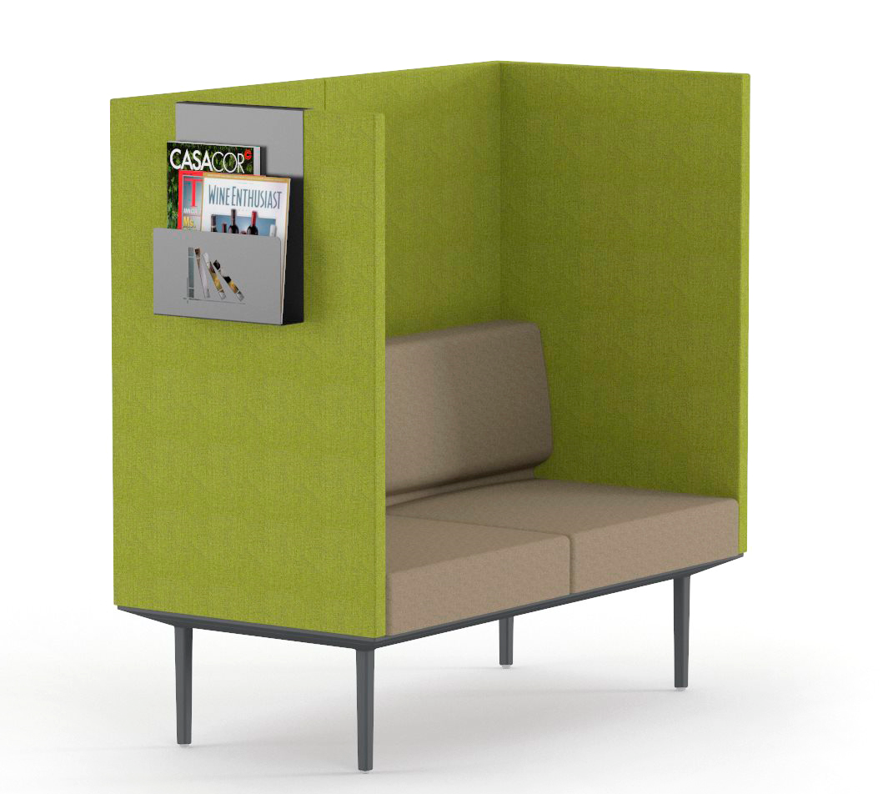

 | BUTACA/SILLÓN DISEÑO ICÓNICO |  |  |  |  |  |  |  |  | 17 | x | 757.55 € | 12,878.32 €
 | Formado por : |  | Acabado | Ud | Ref. | PV |  |  |  | Imagen:
 | sillon badminton, carcasa blanco satinado mate, base blanco satinado mate, m12 step negro, m19 melange azul oscuro |  | Pdt. Confirmar | 1 | BM201M12M19 | 1,913.00 | 40% | 34% | 12,878.32 € |  | 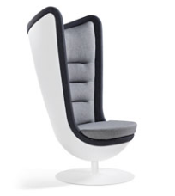

 | POUF CIRCULAR |  |  |  |  |  |  |  |  | 5 | x | 114.44 € | 572.22 €
 | Formado por : |  | Acabado | Ud | Ref. | PV |  |  |  | Imagen:
 | modulo bend movil ø 55 con ruedas, negras, m14 melange gris |  | Pdt. Confirmar | 1 | F108M14 | 289.00 | 40% | 34% | 572.22 € |  | 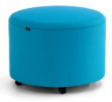

 | MESA BAJA Ø |  |  |  |  |  |  |  |  | 19 | x | 66.13 € | 1,256.51 €
 | Formado por : |  | Acabado | Ud | Ref. | PV |  |  |  | Imagen:
 | mesa tabula tar-20, altura 40, superficie redonda diámetro 100, estructura negra, melamina negra |  | Pdt. Confirmar | 1 | PC25808 | 167.00 | 40% | 34% | 1,256.51 €

 | MESA RECTANGULAR PARA BANCOS |  |  |  |  |  |  |  |  | 20 | x | 156.42 € | 3,128.40 €
 | Formado por : |  | Acabado | Ud | Ref. | PV |  |  |  | Imagen:
 | mesa centro shey 4 patas, estructura negro, aluminio blanco |  | Pdt. Confirmar | 1 | SE9412800 | 395.00 | 40% | 34% | 3,128.40 € |  | 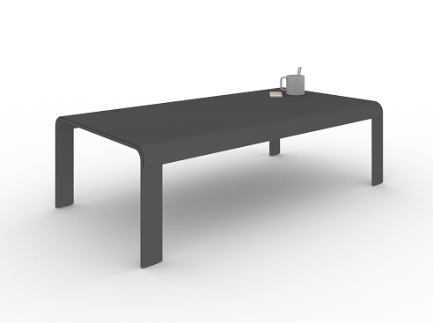

 |  |  |  |  |  |  |  |  |  |  |  | Total Proyecto | 46,465.45 €

 |  |  |  |  |  |  |  |  |  |  |  | Total Neto | 46,465.45 €
 |  |  |  |  |  |  |  |  |  |  |  | I.V.A 21% | 9,757.74 €
 |  |  |  |  |  |  |  |  |  |  |  | Total Presupuesto | 56,223.20 €

Partidas Opcionales

